상품제안서
인쇄 무지 스마트톡 | 상품코드: F33007

 |  |  |  |  |  |  | 02-412-0044 | www.easy1.co.kr
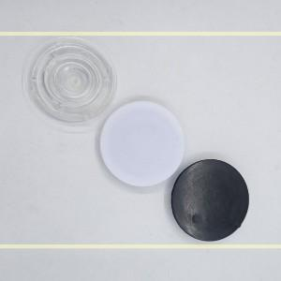

【상세/제작정보】 | 투명스마트톡 +400원

【인쇄/포장옵션】 | 레이저, 풀칼라 / OPP(비닐)

【공급단가】 | 수량 | 1,000~ | 2,000~ | 3,000~ | 5,000~ | 10,000~
*VAT별도 | 단가 | 300원 | 280원 | 260원 | 240원 | 220원

【상품 URL】 | https://easy1.co.kr:443/src/goods_detail.php?gdno=33007

